目次
発表資料 |  |  |  | 2020-01-24
 |  |  |  | 名古屋税関

令和元年分 管内貿易概況(速報）

 | 【目次】
 |  | 管内 貿易概況 | １頁
 |  | 管内 輸出 品別表 | ２頁
 |  | 管内 輸入 品別表 | ３頁
 |  | 管内 輸出入 地域(国)別表 | ４頁
 |  | 管内 輸出 地域(国)別 品別表（アジア） | ５頁
 |  | 管内 輸出 地域(国)別 品別表（中国） | ６頁
 |  | 管内 輸出 地域(国)別 品別表（アメリカ） | ７頁
 |  | 管内 輸出 地域(国)別 品別表（ＥＵ） | ８頁
 |  | 管内 輸出 地域(国)別 品別表（中東） | ９頁
 |  | 管内 輸入 地域(国)別 品別表（アジア） | １０頁
 |  | 管内 輸入 地域(国)別 品別表（中国） | １１頁
 |  | 管内 輸入 地域(国)別 品別表（アメリカ） | １２頁
 |  | 管内 輸入 地域(国)別 品別表（ＥＵ） | １３頁
 |  | 管内 輸入 地域(国)別 品別表（中東） | １４頁
 |  | 名古屋港 貿易概況 | １５頁
 |  | 名古屋港 輸出 品別表 | １６頁
 |  | 名古屋港 輸入 品別表 | １７頁
 |  | 名古屋港 輸出入 地域(国)別表 | １８頁
 |  | 管内 港別輸出入額 推移表 | １９頁
 |  | 税関別・五大港・主要空港 貿易額表 | ２０頁

本資料の内容を他に引用するときは、名古屋税関の資料による旨を注記してください

注１．本資料は、輸出入通関された貨物の蔵置場所を管轄する税関官署を基準に集計しています。輸出はＦＯＢ、輸入はＣＩＦ価格
（ただし、特例輸入申告制度による輸入（引取）申告後、特例（納税）申告が行われていない輸入貨物については、輸入（引取）申
告の際に申告された価格又は仕入書その他の輸入取引に係る書類に記載された価格）により計上しています。
２．輸出は､当該輸出貨物を積載する船舶又は航空機の出港日、輸入は､当該輸入貨物の輸入許可の日（蔵入貨物、移入貨物、総保入
貨物及び輸入許可前引取貨物は、それぞれ当該貨物の蔵入、移入、総保入、輸入許可前引取の承認の日）をもって計上しています。
３．本資料における「前年同期比」は、前年の同じ期間と比較していますので、統計期間によりそれぞれ前年比、前年同月比に読み
替えてください。
４．本資料における管内とは、名古屋税関が管轄する愛知、岐阜、三重、静岡、長野の5県をいいます。
５．本資料における名古屋港とは、名古屋税関本関（含岐阜政令派出所）、中部外郵出張所、稲永出張所、南部出張所、諏訪出張所
（含長野政令派出所）、西部出張所をいいます。
６．本資料に掲載していない港（中部空港・三河・衣浦・清水・田子の浦・御前崎・静岡空港・四日市・津）の品別表、国別表は、
名古屋税関ホームページにてご確認ください。
７．本資料に関するお問い合わせ先：名古屋税関 調査部 調査統計課 一般統計係(分析担当) TEL：052-654-4176
FAX：052-654-4232
 |  | 【e-mail address：nagoya-chosa-tokei@customs.go.jp】
 |  | 【名古屋税関ホームページ：http://www.customs.go.jp/nagoya/】

P1
管内 貿易概況

【当年】 |  |  |  |  |  |  |  |  |  |  |  |  |  |  |  |  | （単位：百万円、％）
区 分 |  | 輸 出 額 |  |  |  | 輸 入 額 |  |  |  | 輸出入額 |  |  |  | 差引額(▲は輸入超過）
 |  | 前年比 |  | 全国比 |  | 前年比 |  | 全国比 |  | 前年比 |  | 全国比 |  | 前年比 |  | 全国比
管 内 |  |  | 18,982,557 |  |  |  | 9,949,747 |  |  |  | 28,932,304 |  |  |  | 9,032,810
 |  | 97.9 |  | 24.7 |  | 96.1 |  | 12.7 |  | 97.3 |  | 18.6 |  | 99.9 |  | －
全 国 |  |  | 76,927,771 |  |  |  | 78,571,612 |  |  |  | 155,499,382 |  |  |  | ▲ 1,643,841
 |  | 94.4 |  | － |  | 95.0 |  | － |  | 94.7 |  | － |  | 134.2 |  | －

【推移】 |  |  |  |  |  |  |  |  |  |  |  |  |  |  |  |  | （単位：百万円、％）
期 間 |  | 輸 出 額 |  |  |  | 輸 入 額 |  |  |  | 輸出入額 |  |  |  | 差引額(▲は輸入超過）
 |  | 金 額 |  |  | 前 年 同期比 | 金 額 |  |  | 前 年 同期比 | 金 額 |  |  | 前 年 同期比 | 金 額 |  |  | 前 年 同期比
平成22年 |  |  | 14,461,140 |  | 126.2 |  | 7,108,445 |  | 116.9 |  | 21,569,584 |  | 122.9 |  | 7,352,695 |  | 136.7
平成23年 |  |  | 14,002,095 |  | 96.8 |  | 8,572,127 |  | 120.6 |  | 22,574,221 |  | 104.7 |  | 5,429,968 |  | 73.9
平成24年 |  |  | 15,098,039 |  | 107.8 |  | 8,997,015 |  | 105.0 |  | 24,095,054 |  | 106.7 |  | 6,101,024 |  | 112.4
平成25年 |  |  | 17,168,903 |  | 113.7 |  | 9,996,805 |  | 111.1 |  | 27,165,708 |  | 112.7 |  | 7,172,098 |  | 117.6
平成26年 |  |  | 17,811,085 |  | 103.7 |  | 10,924,138 |  | 109.3 |  | 28,735,223 |  | 105.8 |  | 6,886,948 |  | 96.0
平成27年 |  |  | 18,383,836 |  | 103.2 |  | 10,071,362 |  | 92.2 |  | 28,455,198 |  | 99.0 |  | 8,312,473 |  | 120.7
平成28年 |  |  | 16,877,632 |  | 91.8 |  | 8,276,516 |  | 82.2 |  | 25,154,148 |  | 88.4 |  | 8,601,116 |  | 103.5
平成29年 |  |  | 18,317,333 |  | 108.5 |  | 9,162,786 |  | 110.7 |  | 27,480,119 |  | 109.2 |  | 9,154,547 |  | 106.4
平成30年 |  |  | 19,390,080 |  | 105.9 |  | 10,348,654 |  | 112.9 |  | 29,738,733 |  | 108.2 |  | 9,041,426 |  | 98.8
令和元年 |  |  | 18,982,557 |  | 97.9 |  | 9,949,747 |  | 96.1 |  | 28,932,304 |  | 97.3 |  | 9,032,810 |  | 99.9
令和元年 | １月 |  | 1,384,730 |  | 99.4 |  | 876,770 |  | 100.6 |  | 2,261,500 |  | 99.9 |  | 507,960 |  | 97.3
 | ２月 |  | 1,672,125 |  | 107.0 |  | 788,767 |  | 97.0 |  | 2,460,891 |  | 103.6 |  | 883,358 |  | 117.8
 | ３月 |  | 1,809,339 |  | 103.4 |  | 870,820 |  | 112.0 |  | 2,680,159 |  | 106.1 |  | 938,519 |  | 96.6
 | ４月 |  | 1,682,031 |  | 102.9 |  | 828,020 |  | 105.5 |  | 2,510,051 |  | 103.7 |  | 854,011 |  | 100.4
 | ５月 |  | 1,458,973 |  | 97.7 |  | 907,287 |  | 104.8 |  | 2,366,260 |  | 100.3 |  | 551,686 |  | 87.8
 | ６月 |  | 1,614,434 |  | 95.5 |  | 779,189 |  | 99.0 |  | 2,393,623 |  | 96.6 |  | 835,244 |  | 92.5
 | ７月 |  | 1,692,549 |  | 104.4 |  | 836,530 |  | 96.3 |  | 2,529,080 |  | 101.6 |  | 856,019 |  | 113.7
 | ８月 |  | 1,473,815 |  | 93.7 |  | 803,617 |  | 88.3 |  | 2,277,432 |  | 91.7 |  | 670,198 |  | 101.2
 | ９月 |  | 1,520,174 |  | 92.2 |  | 829,236 |  | 93.6 |  | 2,349,410 |  | 92.7 |  | 690,938 |  | 90.6
 | 10月 |  | 1,620,482 |  | 96.0 |  | 782,620 |  | 82.0 |  | 2,403,102 |  | 90.9 |  | 837,862 |  | 114.3
 | 11月 |  | 1,525,189 |  | 93.7 |  | 818,549 |  | 88.1 |  | 2,343,738 |  | 91.6 |  | 706,640 |  | 101.2
 | 12月 |  | 1,528,717 |  | 89.5 |  | 828,342 |  | 92.0 |  | 2,357,058 |  | 90.4 |  | 700,375 |  | 86.7
・平成30年以前：確定値
・令和元年：輸出の11月分並びに輸入、輸出入及び差引の10月分以前は、確報値

【推移グラフ】
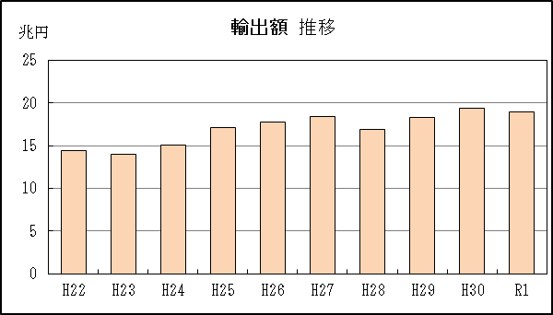
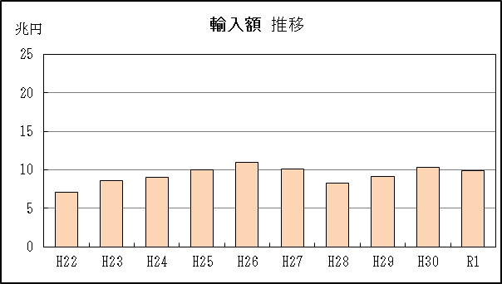

【グラフ作成用データ】

 | 輸出 |  |  |  |  | 輸入
2010年 | H22 | 14 |  |  | 2010年 | H22 | 7
2011年 | H23 | 14 |  |  | 2011年 | H23 | 9
2012年 | H24 | 15 |  |  | 2012年 | H24 | 9
2013年 | H25 | 17 |  |  | 2013年 | H25 | 10
2014年 | H26 | 18 |  |  | 2014年 | H26 | 11
2015年 | H27 | 18 |  |  | 2015年 | H27 | 10
2016年 | H28 | 17 |  |  | 2016年 | H28 | 8
2017年 | H29 | 18 |  |  | 2017年 | H29 | 9
2018年 | H30 | 19 |  |  | 2018年 | H30 | 10
2019年 | R1 | 19 |  |  | 2019年 | R1 | 10

グラフ単位 |  |  |  |  | グラフ単位
兆円 | 兆円 |  |  |  | 兆円 | 兆円
1000000000 | 千億円 |  |  |  | 1000000000 | 千億円

P15
名古屋港 貿易概況

【当年】 |  |  |  |  |  |  |  |  |  |  |  |  |  |  |  |  | （単位：百万円、％）
区 分 |  | 輸 出 額 |  |  |  | 輸 入 額 |  |  |  | 輸出入額 |  |  |  | 差引額(▲は輸入超過）
 |  | 前年比 |  | 管内比 |  | 前年比 |  | 管内比 |  | 前年比 |  | 管内比 |  | 前年比 |  | 管内比
名古屋港 |  |  | 12,306,726 |  |  |  | 5,084,056 |  |  |  | 17,390,782 |  |  |  | 7,222,670
 |  | 98.6 |  | 64.8 |  | 95.3 |  | 51.1 |  | 97.6 |  | 60.1 |  | 101.0 |  | －
管 内 |  |  | 18,982,557 |  |  |  | 9,949,747 |  |  |  | 28,932,304 |  |  |  | 9,032,810
 |  | 97.9 |  | － |  | 96.1 |  | － |  | 97.3 |  | － |  | 99.9 |  | －

【推移】 |  |  |  |  |  |  |  |  |  |  |  |  |  |  |  |  | （単位：百万円、％）
期 間 |  | 輸 出 額 |  |  |  | 輸 入 額 |  |  |  | 輸出入額 |  |  |  | 差引額(▲は輸入超過）
 |  | 金 額 |  |  | 前 年 同期比 | 金 額 |  |  | 前 年 同期比 | 金 額 |  |  | 前 年 同期比 | 金 額 |  |  | 前 年 同期比
平成22年 |  |  | 8,939,817 |  | 132.1 |  | 3,770,494 |  | 117.4 |  | 12,710,311 |  | 127.4 |  | 5,169,323 |  | 145.4
平成23年 |  |  | 9,062,985 |  | 101.4 |  | 4,384,918 |  | 116.3 |  | 13,447,904 |  | 105.8 |  | 4,678,067 |  | 90.5
平成24年 |  |  | 9,676,428 |  | 106.8 |  | 4,638,673 |  | 105.8 |  | 14,315,101 |  | 106.4 |  | 5,037,754 |  | 107.7
平成25年 |  |  | 11,058,377 |  | 114.3 |  | 5,251,950 |  | 113.2 |  | 16,310,327 |  | 113.9 |  | 5,806,426 |  | 115.3
平成26年 |  |  | 11,374,767 |  | 102.9 |  | 5,716,500 |  | 108.8 |  | 17,091,267 |  | 104.8 |  | 5,658,267 |  | 97.4
平成27年 |  |  | 11,471,742 |  | 100.9 |  | 5,398,822 |  | 94.4 |  | 16,870,564 |  | 98.7 |  | 6,072,920 |  | 107.3
平成28年 |  |  | 10,745,466 |  | 93.7 |  | 4,480,423 |  | 83.0 |  | 15,225,890 |  | 90.3 |  | 6,265,043 |  | 103.2
平成29年 |  |  | 11,742,128 |  | 109.3 |  | 4,865,646 |  | 108.6 |  | 16,607,774 |  | 109.1 |  | 6,876,482 |  | 109.8
平成30年 |  |  | 12,484,522 |  | 106.3 |  | 5,336,835 |  | 109.7 |  | 17,821,357 |  | 107.3 |  | 7,147,688 |  | 103.9
令和元年 |  |  | 12,306,726 |  | 98.6 |  | 5,084,056 |  | 95.3 |  | 17,390,782 |  | 97.6 |  | 7,222,670 |  | 101.0
令和元年 | １月 |  | 863,931 |  | 96.1 |  | 459,841 |  | 98.7 |  | 1,323,773 |  | 97.0 |  | 404,090 |  | 93.3
 | ２月 |  | 1,055,060 |  | 106.5 |  | 396,435 |  | 92.1 |  | 1,451,495 |  | 102.1 |  | 658,625 |  | 117.5
 | ３月 |  | 1,160,220 |  | 101.0 |  | 462,372 |  | 118.2 |  | 1,622,592 |  | 105.4 |  | 697,847 |  | 92.2
 | ４月 |  | 1,096,829 |  | 103.6 |  | 410,042 |  | 104.1 |  | 1,506,871 |  | 103.7 |  | 686,787 |  | 103.3
 | ５月 |  | 956,323 |  | 97.7 |  | 478,467 |  | 107.9 |  | 1,434,791 |  | 100.9 |  | 477,856 |  | 89.3
 | ６月 |  | 1,053,435 |  | 95.5 |  | 394,733 |  | 95.4 |  | 1,448,167 |  | 95.5 |  | 658,702 |  | 95.6
 | ７月 |  | 1,070,880 |  | 105.1 |  | 441,401 |  | 98.8 |  | 1,512,281 |  | 103.2 |  | 629,479 |  | 110.0
 | ８月 |  | 958,712 |  | 93.3 |  | 405,159 |  | 88.5 |  | 1,363,872 |  | 91.8 |  | 553,553 |  | 97.1
 | ９月 |  | 995,572 |  | 97.2 |  | 435,438 |  | 94.4 |  | 1,431,010 |  | 96.3 |  | 560,134 |  | 99.5
 | 10月 |  | 1,076,629 |  | 99.2 |  | 401,595 |  | 79.1 |  | 1,478,224 |  | 92.8 |  | 675,034 |  | 116.9
 | 11月 |  | 1,004,786 |  | 94.4 |  | 410,316 |  | 88.2 |  | 1,415,101 |  | 92.5 |  | 594,470 |  | 99.3
 | 12月 |  | 1,014,348 |  | 93.4 |  | 388,255 |  | 84.5 |  | 1,402,604 |  | 90.8 |  | 626,093 |  | 100.0
・平成30年以前：確定値
・令和元年：輸出の11月分並びに輸入、輸出入及び差引の10分以前は、確報値
・管内比とは、名古屋港が名古屋税関管内に占める割合
【推移グラフ】
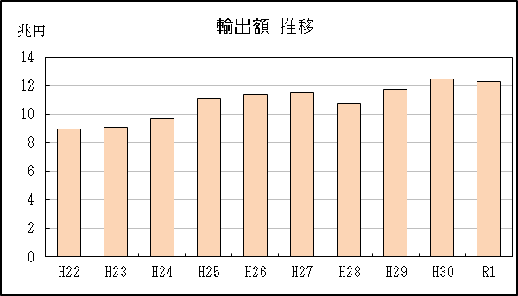
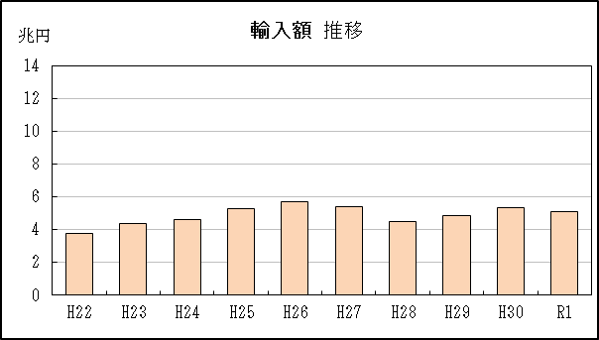

【グラフ作成用データ】

輸出 |  |  |  |  | 輸入
2010年 | H22 | 9 |  |  | 2010年 | H22 | 4
2011年 | H23 | 9 |  |  | 2011年 | H23 | 4
2012年 | H24 | 10 |  |  | 2012年 | H24 | 5
2013年 | H25 | 11 |  |  | 2013年 | H25 | 5
2014年 | H26 | 11 |  |  | 2014年 | H26 | 6
2015年 | H27 | 11 |  |  | 2015年 | H27 | 5
2016年 | H28 | 11 |  |  | 2016年 | H28 | 4
2017年 | H29 | 12 |  |  | 2017年 | H29 | 5
2018年 | H30 | 12 |  |  | 2018年 | H30 | 5
2019年 | R1 | 12 |  |  | 2019年 | R1 | 5

グラフ単位 |  |  |  |  | グラフ単位
兆円 | 兆円 |  |  |  | 兆円 | 兆円
1000000000 | 千億円 |  |  |  | 1000000000 | 千億円

